Estadísticas
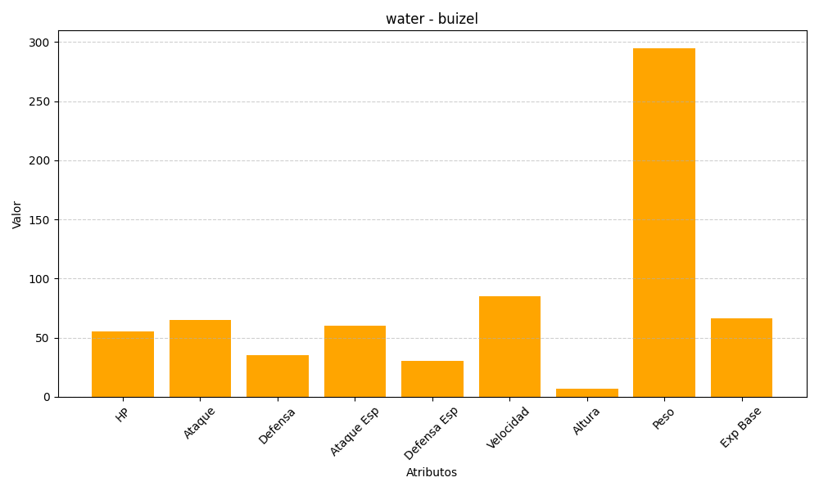
ID | Nombre | Tipo | HP | Ataque | Defensa | Ataque Especial | Defensa Especial | Velocidad | Altura | Peso | Experiencia Base
418 | buizel | water | 55 | 65 | 35 | 60 | 30 | 85 | 7 | 295 | 66

